표지
예약관리 프로젝트

프로젝트ID
프로젝트명 | 예약관리 프로젝트
고객사
작성자 | 3조 (박일권 / 이주혜)
작성일 | 2023-03-12
승인자
승인일

구조도
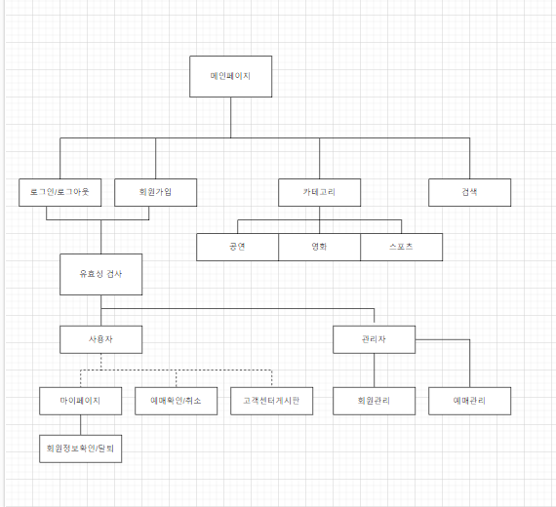

DB설계
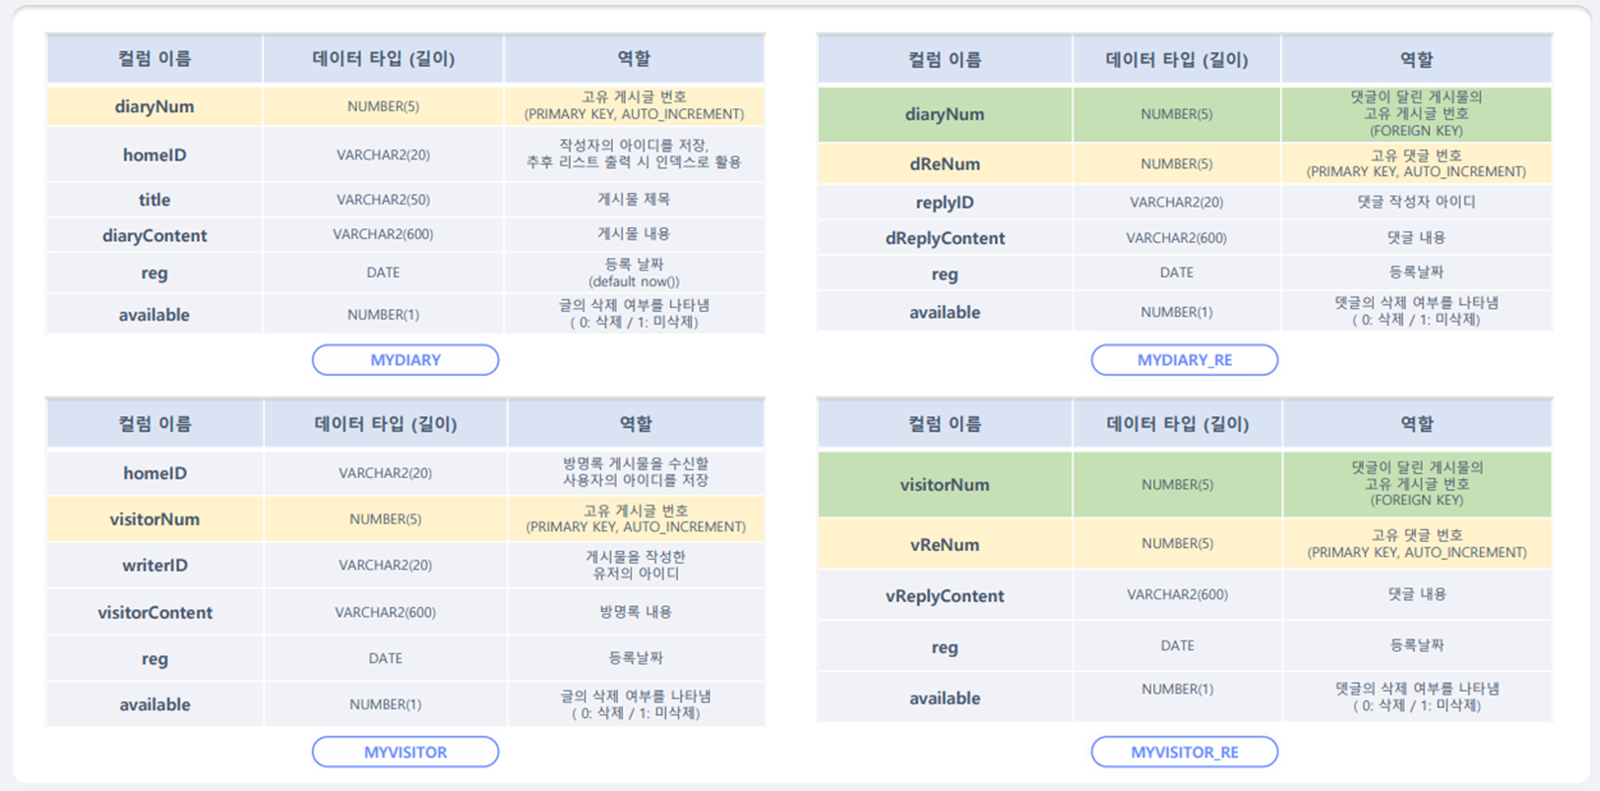
ticket
board
 | TICKET()
 | id | NUMBER(2) | 티켓고유아이디 |  | id | NUMBER(2) | 게시글 고유번호
 | image | VARCHAR(50) | 이미지 링크 |  | memberId | VARCHAR(50) | 작성자 아이디
 | contents | VARCHAR(50) | 세부항목 |  | title | VARCHAR(50) | 제목
 | category | VARCHAR(50) | 카테고리 |  | body | VARCHAR(50) | 내용
 | title | VARCHAR(50) | 제목 |  | writedate | VARCHAR(50) | 날짜
 | dateStart | VARCHAR(50) | 시작일 |  | reply | VARCHAR(50) | 답글
 | dateEnd | VARCHAR(50) | 끝일
 | info | VARCHAR(50) | 정보
 | location | VARCHAR(50) | 장소

reservelist
memberlist
 | 컬럼 이름 | 데이터 타입(길이) | 역할 |  | 컬럼 이름 | 데이터 타입(길이) | 역할
1 | reserveSeq | NUMBER(2) | 예약고유번호 | 1 | memberSeq | NUMBER(2) | 사용자고유번호
2 | reserveId | VARCHAR(20) | 예약한사람아이디 | 2 | memberName | VARCHAR(50) | 사용자이름
3 | reserveTitle | VARCHAR(20) | 예약제목 | 3 | memberId | VARCHAR(30) | 사용자아이디
4 | reserveDate | VARCHAR(20) | 예약기간 | 4 | memberPw | VARCHAR(30) | 사용자패스워드
5 | reserveInfo | VARCHAR(100) | 예약정보 | 5 | memberHP | VARCHAR(20) | 사용자전화번호
6 | reserveCompany | VARCHAR(20) | 예약주최회사
7 | reserveLocation | VARCHAR(20) | 예약장소
8 | reserveDuration | NUMBER(5) | 예약컨텐츠길이
9 | reserveSeatNum | NUMBER(5) | 예약한 좌석번호

